5b_Vorauszahlungsanforderung
Vorauszahlungsanforderung
 |  | Name und Anschrift des Zuschussempfängers:

 |  | E-Mail:
 |  | Steuernummer:

Deutsche Gesellschaft für Internationale Zusammenarbeit (GIZ) GmbH Friedrich-Ebert-Allee 36 53113 Bonn

 |  | Datum: | 2021-07-06
 |  | Rechnungsnr.:

Projektbearbeitungsnummer:
Vertragsnummer:

Anforderung einer Vorauszahlung gemäß Vertrag / Mittelbedarf für den Zeitraum
 | von: | bis:

in Höhe von Euro
(in Worten: Euro |  |  |  | )

Kontoinhaber:
IBAN:
SWIFT / BIC:
Bank:

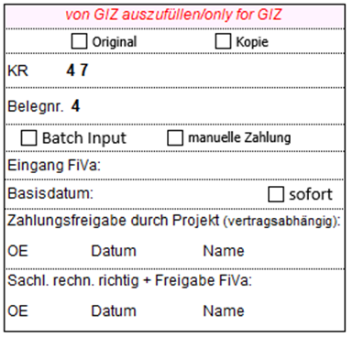
Wir bestätigen gemäß Vertrag die …
(bitte Zutreffendes ankreuzen)

 | Eröffnung eines Unterkontos
 | Eröffnung eines separaten Kostenträgers

(Unterschrift des Zuschussempfängers)

